วิธีการเปิดใช้งาน Excel Toolkit
วิธีการเปิดใช้งาน Excel Toolkit
1. วิธีการแก้ปัญหาหาก Protected view ขึ้นมาด้านบน

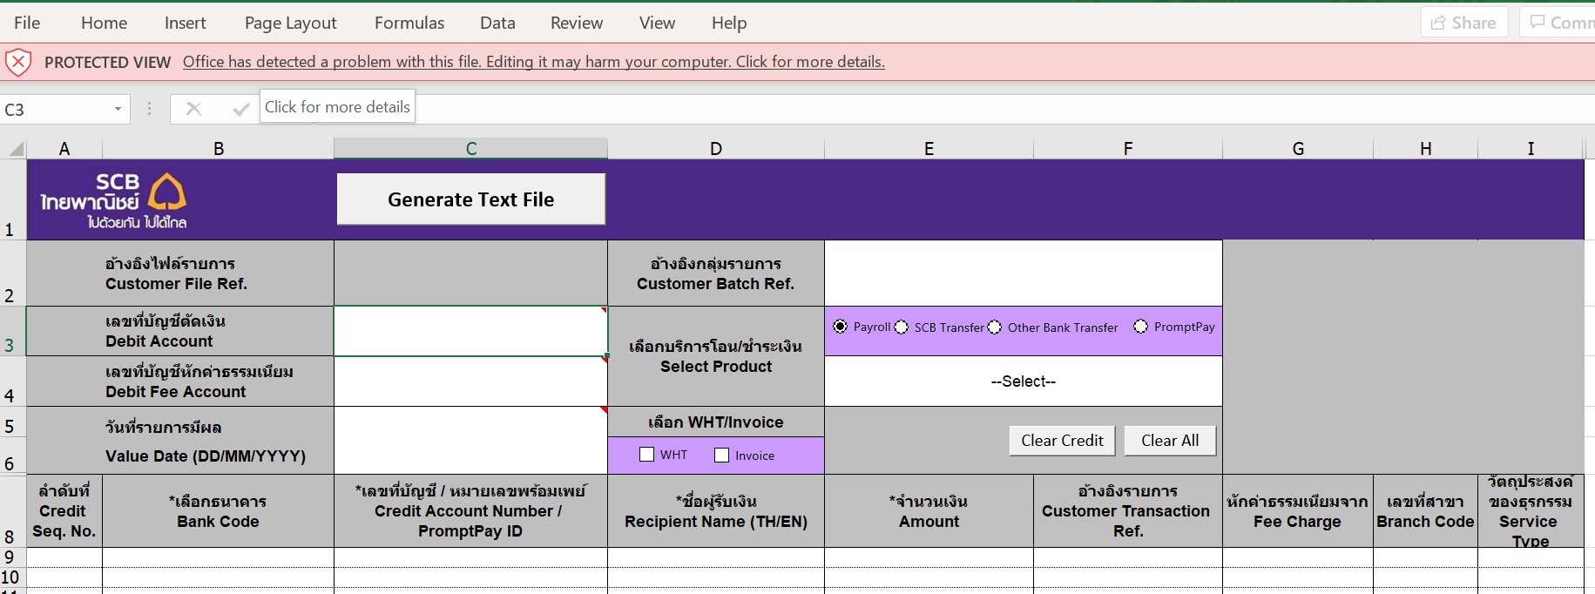

1. 1 กด Edit Anyway

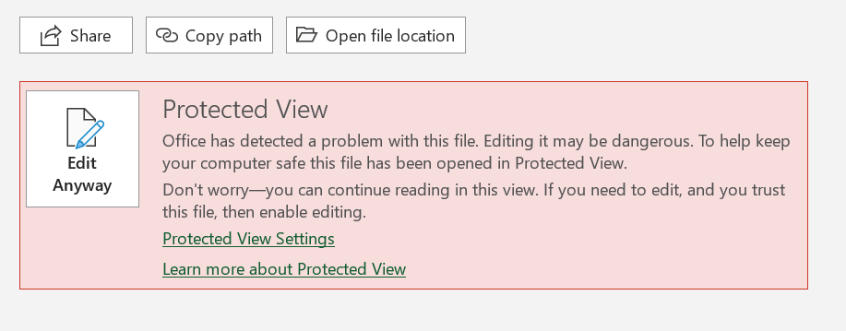

1. 2 กด Enable Content เพื่อเริ่มใช้ Excel Toolkit
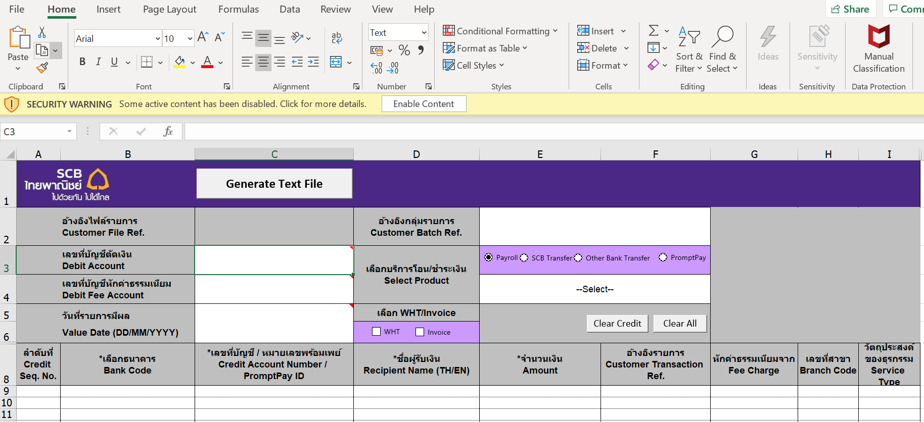

2. แนะนำวิธีการป้องกันการเกิด Protected Mode ด้วยการ Trusted Location

2.1 กดไปที่ File tab เลือก Option

2.2 กดไปที่ Trust Center

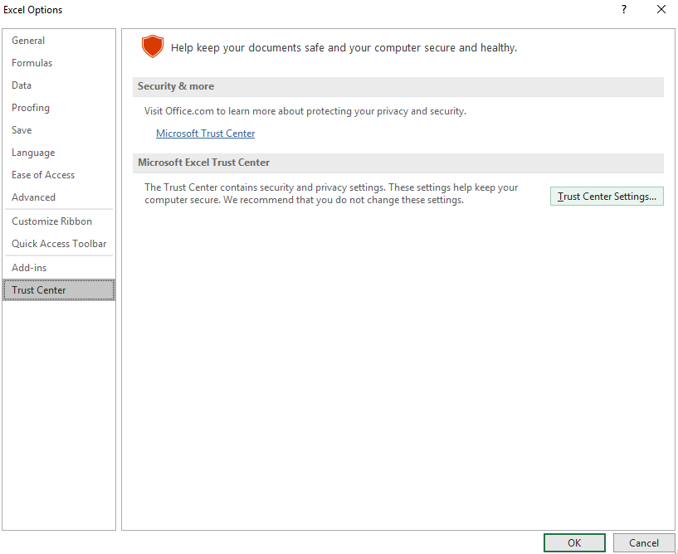

2.3 กดไปที่ Trusted Location แล้ว เลือก folder ที่ได้ทำการ save file Excel Toolkit ไว้ค่ะ

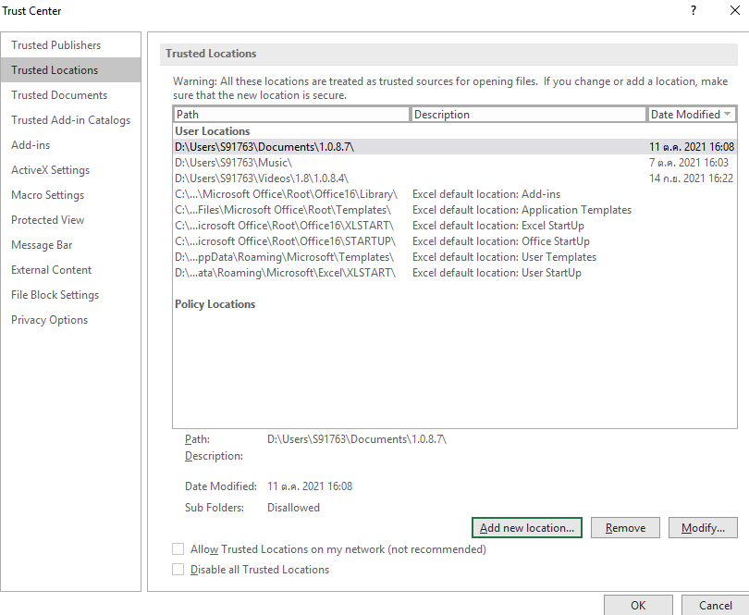

2.4 กด OK เพื่อเริ่มต้นการใช้งาน Excel Toolkit

